Додаток №1. Цінова пропозиція
 |  |  |  |  |  |  |  |  | Додаток №1 до Запиту 3225NP
Форма цінової пропозиції

(Назва Учасника), надає свою пропозицію щодо участі в конкурсі на закупівлю меблів.
Відомості про підприємство |  |  |  | Повне найменування учасника – суб’єкта господарювання
 |  |  |  | Ідентифікаційний код за ЄДРПОУ або реєстраційний номер облікової картки платника податків
 |  |  |  | Реквізити (адреса - юридична та фактична, телефон, факс, телефон для контактів, e-mail, розрахунковий рахунок)
Відомості про особу (осіб), які уповноважені представляти інтереси Учасника |  |  |  | (Прізвище, ім’я, по батькові, посада, контактний телефон).

№ п/п | Технічні характеристики та опис |  |  |  |  |  | Запит | ОВ | Ціна, за одиницю, (з урахуванням всіх податків і зборів) * | Вартість, грн., (з урахуванням всіх податків і зборів) * | Умови оплати, % передплати /післяплати | Термін поставки товару, календарних днів

 | Запит** |  |  | Пропозиція
 | Назва | Приклад візуалізації | Характеристики | Назва (вказати модель (торгову марку) | Візуалізація | Характеристики (вказати виробника, параметри та характеристики продукції)
ЛОТ 1 Меблі для зони відпочинку
1 | Диван-крісло Кубік 120 х 140 × 97 см, вузькі підлокітники, світло-сірий) | 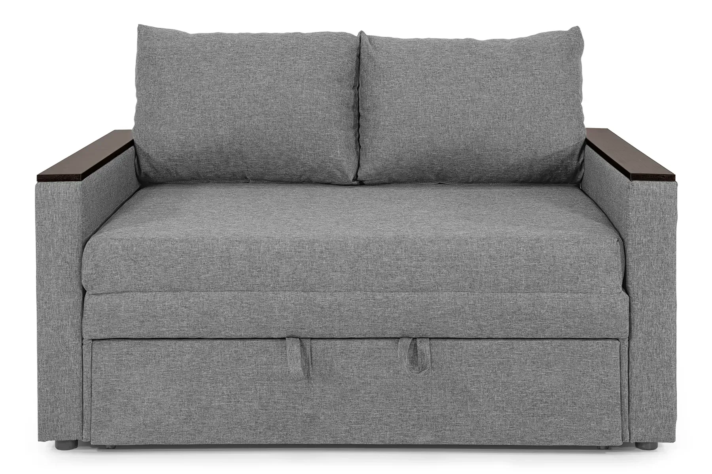 | Глибина дивана 97см ±10 см Висота посадкової частини дивану 48 см ±10 см Висота дивану з урахуванням спинки 78 см ±10 см Основа спального місця меблевий щит Тканина мікророгожка Каркас дивану дерев'яний брус, ДСП Задня частина в флізеліні ( або еквівалент) Підлокітник: Вузькі, з використанням ЛДСП або еквівалентного матеріалу Механізм трансформації викатний Подушка спинки пінополіуретан, синтепон Спальне місце пінополіуретан, синтепон Декоративна подушка 2 шт Розмір в розгорнутому вигляді 120х190 см Гарантія не менше 12 місяців |  |  |  | 2 | шт |  | 0.00
2 | Крісло-мішок Груша , MEGA XXXL - 160х120 |  | Розмірии: 160×120 см, підходить для дорослих зростом до 210 см В конструкції передбачено зовнішній та внутрішній чохол, обидва на блискавках — зручно для чищення та заміни. Наповнення — 500 літрів пінополістирольних гранул найменшого діаметру, що зменшує усадку та забезпечує довготривале використання. Додаткові переваги: Якісна тканина, стійка до зношування Оксфорд 600D червоного кольору Ручка для перенесення Люверси для виходу повітря при посадці Гарантія не менше 12 місяців |  |  |  | 16 | шт |  | 0.00
3 | Подушка декоративна 45x45 см світло-сіра | 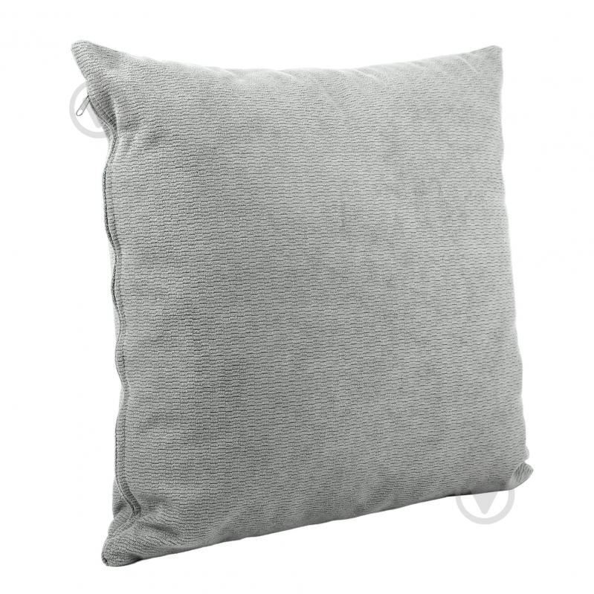 | Ширина: 45 см Довжина: 45 см Матеріал чохла: поліестер Форма: квадратна Колір виробника: світло-сірий Наповнювач: холофайбер Особливості: знімний чохол |  |  |  | 6 | шт |  | 0.00
Всього вартість по ЛОТ1, грн* |  |  |  |  |  |  |  |  |  | 0.00
ЛОТ 2 Крісла
1 | Крісло Special4You Briz чорний (або аналог) |  | Особливості конструкції: механізм Anyfix з фіксацією в будь-якому положенні та регулюванням гойдання під вагу користувача Матеріал коліс: пластик гума Особливості: м'які підлокітники вбудований механізм гойдання Регулювання: ступеня жорсткості гойдання, висоти сидіння Матеріал виробу: пластик поліпропілен сітка Матеріал каркаса: пластик Колір каркаса: чорний Колір оббивки: чорний Стиль: класика Висота крісла: 1250-1300 мм Висота сидіння: 490-590 мм Висота спинки: 740 мм Розмір сидіння: 515x525 мм Висота підлокітників: 220 мм Ширина: 700 мм Гарантія не менше 12 місяців |  |  |  | 10 | шт |  | 0.00
2 | Барний стілець зі спинкою сірий |  | Матеріал сидіння: зносостійка тканина (сіра) Основа: хромована сталь Загальна висота стільця: 85 – 105 см Висота сидіння: 63 – 83,5 см Ширина сидіння: 34 см Висота спинки 26см Глибина сидіння 36см Обертання на 360°: Поворотний механізм забезпечує повну свободу рухів, роблячи спілкування за баром максимально зручним. З підніжкою Гарантія не менше 12 місяців |  |  |  | 4 | шт |  | 0.00
Всього вартість по ЛОТ2, грн* |  |  |  |  |  |  |  |  |  | 0.00
ЛОТ 3 Декор та аксесуари інтер'єру
1 | Дзеркало настінне в повний зріст | 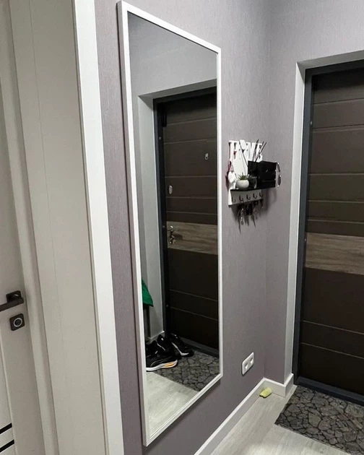 | Висота: 150 см Ширина: 50 см Форма: Прямокутна Колір рами: Білий Матеріал рами: МДФ |  |  |  | 1 | шт |  | 0.00
2 | Підставка під сумку |  | Висота: 350- 400 мм Ширина: 300- 320 мм Глибина: 270-320 мм Комплектація: Підставка біла - 1 шт Чохол світло сірий - 1шт Застібка - 1 шт |  |  |  | 18 | шт |  | 0.00
Всього вартість по ЛОТ3, грн* |  |  |  |  |  |  |  |  |  | 0.00
ЛОТ 4 Вуличні меблі та благоустрій
1 | Лавка з навісом із полікарбонату |  | Розміри лави: Д/Ш/В – 1800/610/850 мм ±10 см Розміри навісу: Д/Ш/В – 2100/1500 мм ±10 см Матеріал каркасу: труба 40х20 мм із конструкційної сталі Матеріал покриття сидіння: дерево вільха матеріали: дерево, метал, полікарбонат Зі спинкою та підлокітниками Козирьок прямий з полікарбонату |  |  |  | 2 | шт |  | 0.00
Всього вартість по ЛОТ4, грн* |  |  |  |  |  |  |  |  |  | 0.00
Всього вартість пропозиції по ЛОТ 2, грн* |  |  |  |  |  |  |  |  | 0.00
* Товариство Червоного Хреста України є громадською неприбутковою організацією і просить надати максимальні знижки на товар, вказаний у ціновій пропозиції.
** Закупівля відбувається окремими лотами
Примітка: вартість одиниці продукції та загальну вартість пропозиції потрібно заповнювати у гривнях, зазначаючи цифрове значення, яке має не більше двох знаків після коми.
Увага! Додаткові вимоги |  | 1. Вартість доставки за наданою адресою, розвантаження та занос на перший поверх приміщення товару, пакування, маркування мають бути включеними у вартість товару. 2. Постачальник повинен вказати торгові марки продукції, надати фото запропанованих товарів та сертифікати якості на них. 3. Кожна партія товару повинна супроводжуватись такими документами, як сертифікат відповідності / чи якісне посвідчення / чи висновки державної санітарно-епідеміологічної експертизи (подається документ, в залежності від виду товару, який постачається), які підтверджують його походження, якість та безпеку, відповідність державним стандартам. Документи, що супроводжують товар та упаковка товару повинні містити чітку інформацію про дату виготовлення товару. 4. У разі виявлення неякісного товару або такого, що не відповідає умовам договору, учасник-переможець зобов’язаний замінити неякісний товар протягом 5 робочих днів з моменту виявлення неякісного товару на якісний без будь-якої додаткової оплати з боку замовника.
Ми ознайомлені та погоджуємося з Умовами типового Договору ТЧХУ (Додаток №2 до Запиту).
Ми погоджуємося з умовами, що Замовник має право розділити дану закупівлю між декількома постачальниками за умови наявності більш вигідних умов на різні позиції.
Ми погоджуємося з умовами, що Ви можете відхилити нашу чи всі надані пропозиції, та розуміємо, що Ви не обмежені у прийнятті будь-якої іншої пропозиції з більш вигідними для Вас умовами.
Ми погоджуємось зафіксувати цінову пропозицію протягом 90 днів календарних днів з моменту подачі
Подаючи свою пропозицію ми підтверджуємо повну комплектацію та відповідність умовам зазначеним в Запиті.
Учасники повинні надсилати цінові пропозиції з підписом і печаткою (за наявності).
 |  |  | Керівник організації/ФОП:____________________________ ( ____________________)
 |  |  | МП підпис ПІБ

